ESPECIFICACIONES INVITAR ODOO
ESPECIFICACIONES TECNICAS CONSOLIDADO REPUESTOS Y ACCESORIOS PARA EQUIPOS DE COMPUTACION

ITEM | PRODUCTO | CANTIDAD | ESPECIFICACIONES O ACLARACIONES PROPUESTAS (Manifestar aceptación y/o especificar o aclarar de ser necesario)
 |  |  |  | PARA SER LLENADO POR LA C.S.B.P.
1 | TECLADO USB ALAMBRICO | 25 | A SER LLENADO POR EL PROPONENTE | CUMPLE | NO CUMPLE
1.1 | IMAGEN REFERENCIAL: |  | (Manifestar aceptación y/o especificar o aclarar de ser necesario)
1.2 | ESPECIFICACIONES: -Teclado en español con teclas numerales -Teclas con relieve antidesgaste -Cable USB de 1,5 mts aproximadamente -Facil de manipular - Teclado de Alto Trafico original de marca |  | (Manifestar aceptación y aclarar de ser necesario)
1.3 | PLAZO DE ENTREGA La entrega del producto debe ser en un máximo de 15 días calendario a partir de la firma de contrato u orden de compra. |  | (Manifestar aceptación y aclarar de ser necesario)
 |  |  |  | PARA SER LLENADO POR LA C.S.B.P.
2 | ADAPTADOR DE RED USB 3.0 A RJ45 POLICONSULTORIO | 2 | A SER LLENADO POR EL PROPONENTE | CUMPLE | NO CUMPLE
2.1 | 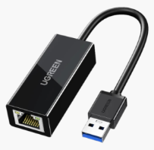 IMAGEN REFERENCIAL: |  | (Manifestar aceptación y aclarar de ser necesario)
2.2 | ESPECIFICACIONES: - Entrada: USB 3.0 A macho, Salida: Puerto Ethernet Gigabit RJ45 - Velocidad USB 3.0 de hasta 5Gbps o superior - Compatible con acceso a redes 10/100/1000Mbps - Compatible con el modo de suspensión y despertar remoto. - Longitud del cable: 10cm o aproximado - Marca Ugreen o equivalente |  | (Manifestar aceptación y aclarar de ser necesario)
2.3 | PLAZO DE ENTREGA La entrega del producto debe ser en un máximo de 15 días calendario a partir de la firma de contrato u orden de compra. |  | (Manifestar aceptación y aclarar de ser necesario)
 |  |  |  | PARA SER LLENADO POR LA C.S.B.P.
3 | ADAPTADOR DISPLAY PORT A HDMI | 5 | A SER LLENADO POR EL PROPONENTE | CUMPLE | NO CUMPLE
3.1 | 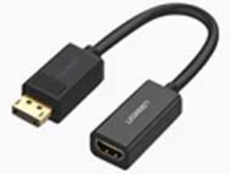 IMAGEN REFERENCIAL: |  | (Manifestar aceptación y aclarar de ser necesario)
3.2 | ESPECIFICACIONES: - Entrada: DisplayPort, Salida: HDMI hembra - Admite resoluciones de video de hasta 4K × 2K@30Hz o superior - Admite la detección automática en el dispositivo receptor - Admite ancho de banda: 300 MHz/3 Gbps/canal - Marca Ugreen o equivalente |  | (Manifestar aceptación y aclarar de ser necesario)
3.3 | PLAZO DE ENTREGA La entrega del producto debe ser en un máximo de 15 días calendario a partir de la firma de contrato u orden de compra. |  | (Manifestar aceptación y aclarar de ser necesario)
 |  |  |  | PARA SER LLENADO POR LA C.S.B.P.
4 | ADAPTADOR DISPLAY PORT A VGA | 9 | A SER LLENADO POR EL PROPONENTE | CUMPLE | NO CUMPLE
4.1 | 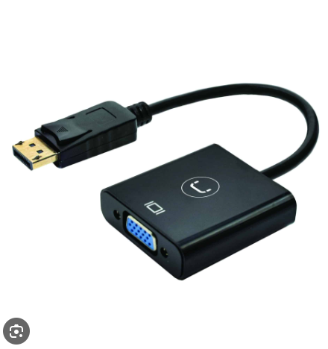 IMAGEN REFERENCIAL: |  | (Manifestar aceptación y aclarar de ser necesario)
4.2 | ESPECIFICACIONES: - Entrada: DisplayPort, Salida: HDMI hembra - Soporta resolución de video de hasta FHD - Marca Ugreen o equivalente |  | (Manifestar aceptación y aclarar de ser necesario)
4.3 | PLAZO DE ENTREGA La entrega del producto debe ser en un máximo de 15 días calendario a partir de la firma de contrato u orden de compra. |  | (Manifestar aceptación y aclarar de ser necesario)
 |  |  |  | PARA SER LLENADO POR LA C.S.B.P.
5 | MEMORIA USB | 4 | A SER LLENADO POR EL PROPONENTE | CUMPLE | NO CUMPLE
5.1 | 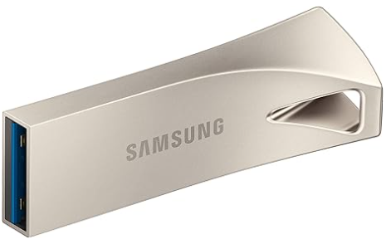 IMAGEN REFERENCIAL: |  | (Manifestar aceptación y aclarar de ser necesario)
5.2 | ESPECIFICACIONES: - Capacidad de almacenamiento de memoria 64 GB o superior - Interfaz de hardware USB 3.2 Gen 1 o superior - Material: metalico o similar (no plastico) - Marca HP, Kingston, SiliconPower como referncia, originales no genéricos serigrafiados, modelo existente en la página del fabricante.(verificable) - Características especiales Ligera |  | (Manifestar aceptación y aclarar de ser necesario)
5.3 | PLAZO DE ENTREGA La entrega del producto debe ser en un máximo de 15 días calendario a partir de la firma de contrato u orden de compra. |  | (Manifestar aceptación y aclarar de ser necesario)
 |  |  |  | PARA SER LLENADO POR LA C.S.B.P.
6 | DISCO DURO DE ESTADO SOLIDO | 4 | A SER LLENADO POR EL PROPONENTE | CUMPLE | NO CUMPLE
6.1 | 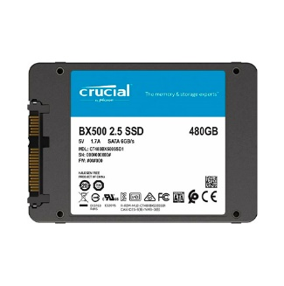 IMAGEN REFERENCIAL: |  | (Manifestar aceptación y aclarar de ser necesario)
6.2 | ESPECIFICACIONES: -480 GB o superior de almacenamiento -Marca Crucial, MSI, Kinstong o equivalente |  | (Manifestar aceptación y aclarar de ser necesario)
6.3 | PLAZO DE ENTREGA La entrega del producto debe ser en un máximo de 15 días calendario a partir de la firma de contrato u orden de compra. |  | (Manifestar aceptación y aclarar de ser necesario)
 |  |  |  | PARA SER LLENADO POR LA C.S.B.P.
7 | CASE O RACK EXTERNO USB 3.0 PARA DISCOS DE 3.5 HDD | 2 | A SER LLENADO POR EL PROPONENTE | CUMPLE | NO CUMPLE
7.1 | 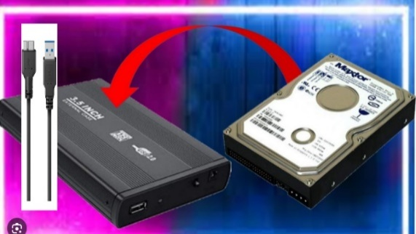 IMAGEN REFERENCIAL: |  | (Manifestar aceptación y aclarar de ser necesario)
7.2 | ESPECIFICACIONES: - Interfaz externa USB, Puerto de conexión USB-C - Capacidad del disco duro compatible 2 TB o superior - Interfaz interna SATA - Tecnología portuaria USB 3.1 de 2.ª generación o superior - Marca Ugreen o equivalente |  | (Manifestar aceptación y aclarar de ser necesario)
7.3 | PLAZO DE ENTREGA La entrega del producto debe ser en un máximo de 15 días calendario a partir de la firma de contrato u orden de compra. |  | (Manifestar aceptación y aclarar de ser necesario)
 |  |  |  | PARA SER LLENADO POR LA C.S.B.P.
8 | CABLE HDMI A HDMI DE 1,5 METROS O SUPERIOR | 10 | A SER LLENADO POR EL PROPONENTE | CUMPLE | NO CUMPLE
8.1 | 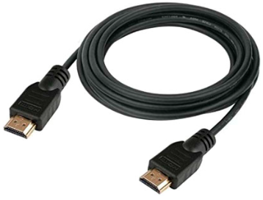 IMAGEN REFERENCIAL: |  | (Manifestar aceptación y aclarar de ser necesario)
8.2 | ESPECIFICACIONES: - Cable hdmi de 105 metros o superior - Reforzado de 4k o superior - HDMI: Pines: 19 - Dimensiones del Conector: 20mm x 47mm x 11m - Admite señales digitales como 1080i, 1080P, 4K@30HZ, 4K@60HZ o superior - Marca DTech o equivalente |  | (Manifestar aceptación y aclarar de ser necesario)
8.3 | PLAZO DE ENTREGA La entrega del producto debe ser en un máximo de 15 días calendario a partir de la firma de contrato u orden de compra. |  | (Manifestar aceptación y aclarar de ser necesario)
 |  |  |  | PARA SER LLENADO POR LA C.S.B.P.
9 | PAD MOUSE | 79 | A SER LLENADO POR EL PROPONENTE | CUMPLE | NO CUMPLE
9.1 | 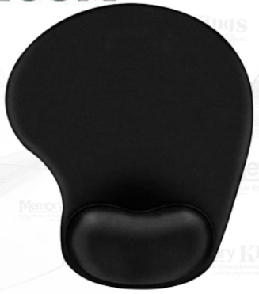 IMAGEN REFERENCIAL: |  | (Manifestar aceptación y aclarar de ser necesario)
9.2 | ESPECIFICACIONES: - Alfombra ergonomica diseñada para usar con el mouse - Soporte relleno de gel - Reduce los puntos de presion al fomentar la posicion ergonomica - Superficie con tela suave y muy duradera - Base antideslizante con revestimiento de goma - Lavable |  | (Manifestar aceptación y aclarar de ser necesario)
9.3 | PLAZO DE ENTREGA La entrega del producto debe ser en un máximo de 15 días calendario a partir de la firma de contrato u orden de compra. |  | (Manifestar aceptación y aclarar de ser necesario)
 |  |  |  | PARA SER LLENADO POR LA C.S.B.P.
10 | CABLE HDMI A HDMI DE 10 METROS O SUPERIOR | 3 | A SER LLENADO POR EL PROPONENTE | CUMPLE | NO CUMPLE
10.1 | 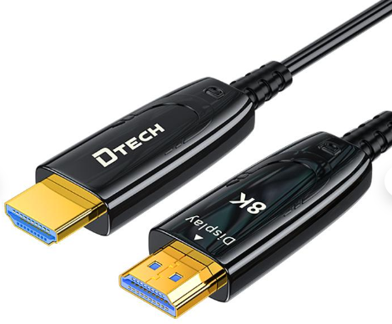 IMAGEN REFERENCIAL: |  | (Manifestar aceptación y aclarar de ser necesario)
10.2 | ESPECIFICACIONES: - Longitud: 10 metros o mayor - Versión: HDMI 2.1 (Retrocompatible con 2.0 y 1.4). - Velocidad de Datos: 48 Gbps. - Resolucion soportada: 4K o superior - Marca DTech o equivalente |  | (Manifestar aceptación y aclarar de ser necesario)
10.3 | PLAZO DE ENTREGA La entrega del producto debe ser en un máximo de 15 días calendario a partir de la firma de contrato u orden de compra. |  | (Manifestar aceptación y aclarar de ser necesario)
 |  |  |  | PARA SER LLENADO POR LA C.S.B.P.
11 | MEMORIA RAM DE 4 GIGAS DDR3 SO-DIMM PARA LAPTOP | 3 | A SER LLENADO POR EL PROPONENTE | CUMPLE | NO CUMPLE
11.1 | 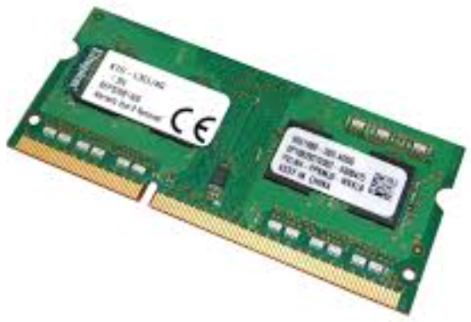 IMAGEN REFERENCIAL: |  | (Manifestar aceptación y aclarar de ser necesario)
11.2 | ESPECIFICACIONES: - Tipo de memoria: DDR3 - Capacidad de 4GB - Frecuencia: 1333 MHz - Velocidad del módulo: PC3-10600 - Factor de Forma: 240-pin DIMM |  | (Manifestar aceptación y aclarar de ser necesario)
11.3 | PLAZO DE ENTREGA La entrega del producto debe ser en un máximo de 15 días calendario a partir de la firma de contrato u orden de compra. |  | (Manifestar aceptación y aclarar de ser necesario)
 |  |  |  | PARA SER LLENADO POR LA C.S.B.P.
12 | TECLADO Y MOUSE INALAMBRICO | 4 | A SER LLENADO POR EL PROPONENTE | CUMPLE | NO CUMPLE
12.1 |  |  | (Manifestar aceptación y aclarar de ser necesario)
12.2 | ESPECIFICACIONES: - Radio de acción inalámbrico: 10 metros - Teclado numérico con 10 teclas - Hasta 5 millones de pulsaciones - Teclas cóncavas. Resistente a salpicaduras - Tecnología de sensor: Seguimiento óptico uniforme - Número de botones: 3 (click izquierdo/derecho, click de botón central) - Teclado de Alto Trafico original de marca |  | (Manifestar aceptación y aclarar de ser necesario)
12.3 | PLAZO DE ENTREGA La entrega del producto debe ser en un máximo de 15 días calendario a partir de la firma de contrato u orden de compra. |  | (Manifestar aceptación y aclarar de ser necesario)
 |  |  |  | PARA SER LLENADO POR LA C.S.B.P.
13 | DISCO DURO PURPLE PARA NVR | 5 | A SER LLENADO POR EL PROPONENTE | CUMPLE | NO CUMPLE
13.1 | 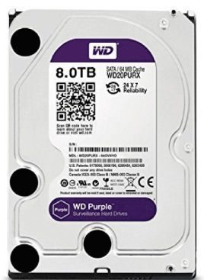 IMAGEN REFERENCIAL: |  | (Manifestar aceptación y aclarar de ser necesario)
13.2 | ESPECIFICACIONES: - Capacidad: 8 TB o superior - Formato: 3.5-Inch - Conector: SATA - Cache Size: 64MB |  | (Manifestar aceptación y aclarar de ser necesario)
13.3 | PLAZO DE ENTREGA La entrega del producto debe ser en un máximo de 15 días calendario a partir de la firma de contrato u orden de compra. |  | (Manifestar aceptación y aclarar de ser necesario)
 |  |  |  | PARA SER LLENADO POR LA C.S.B.P.
14 | MEMORIA RAM DE 8 GIGAS DDR4 PARA PC | 15 | A SER LLENADO POR EL PROPONENTE | CUMPLE | NO CUMPLE
14.1 | 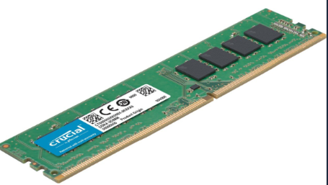 IMAGEN REFERENCIAL: |  | (Manifestar aceptación y aclarar de ser necesario)
14.2 | ESPECIFICACIONES: - Capacidad 8 GB - Tipo de memoria: DDR4 - Velocidad de memoria: 2666/2933/3200 MHz - Factor de Forma: 288-pin UDIMM |  | (Manifestar aceptación y aclarar de ser necesario)
14.3 | PLAZO DE ENTREGA La entrega del producto debe ser en un máximo de 15 días calendario a partir de la firma de contrato u orden de compra. |  | (Manifestar aceptación y aclarar de ser necesario)
 |  |  |  | PARA SER LLENADO POR LA C.S.B.P.
15 | MEMORIA RAM DE 8 GIGAS DDR3 SO-DIMM PARA LAPTOP | 5 | A SER LLENADO POR EL PROPONENTE | CUMPLE | NO CUMPLE
15.1 | IMAGEN REFERENCIAL: |  | (Manifestar aceptación y aclarar de ser necesario)
15.2 | ESPECIFICACIONES: - Tipo de memoria: DDR3 - Capacidad de 4GB - Frecuencia: 1333 MHz - Velocidad del módulo: PC3-10600 - Factor de Forma: 240-pin DIMM |  | (Manifestar aceptación y aclarar de ser necesario)
15.3 | PLAZO DE ENTREGA La entrega del producto debe ser en un máximo de 15 días calendario a partir de la firma de contrato u orden de compra. |  | (Manifestar aceptación y aclarar de ser necesario)
 |  |  |  | PARA SER LLENADO POR LA C.S.B.P.
16 | SOPORTE PARA LAPTOP | 2 | A SER LLENADO POR EL PROPONENTE | CUMPLE | NO CUMPLE
16.1 | 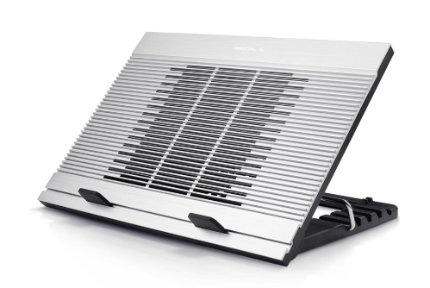 IMAGEN REFERENCIAL: |  | (Manifestar aceptación y aclarar de ser necesario)
16.2 | ESPECIFICACIONES: - Base metálica (auminio) - Altura regulable - Cooler para disipar temperatura alimentado por USB |  | (Manifestar aceptación y aclarar de ser necesario)
16.3 | PLAZO DE ENTREGA La entrega del producto debe ser en un máximo de 15 días calendario a partir de la firma de contrato u orden de compra. |  | (Manifestar aceptación y aclarar de ser necesario)
 |  |  |  | PARA SER LLENADO POR LA C.S.B.P.
17 | BATERIAS PARA UPS | 10 | A SER LLENADO POR EL PROPONENTE | CUMPLE | NO CUMPLE
17.1 | 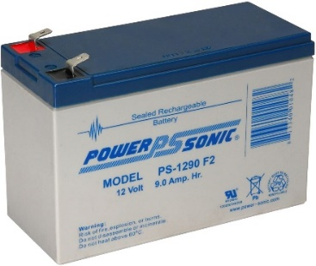 IMAGEN REFERENCIAL: |  | (Manifestar aceptación y aclarar de ser necesario)
17.2 | ESPECIFICACIONES: -Bateria 12 Volt 7,0 a 7,2 Anp.hr. o aproximado -Compatible con UPS APC -Facil de manipular |  | (Manifestar aceptación y aclarar de ser necesario)
17.3 | PLAZO DE ENTREGA La entrega del producto debe ser en un máximo de 15 días calendario a partir de la firma de contrato u orden de compra. |  | (Manifestar aceptación y aclarar de ser necesario)
 |  |  |  | PARA SER LLENADO POR LA C.S.B.P.
18 | FILTRO DE AIRE PARA AIRE ACONDICIONADO DE PRESICION MODELO CCD181A | 2 | A SER LLENADO POR EL PROPONENTE | CUMPLE | NO CUMPLE
18.1 | 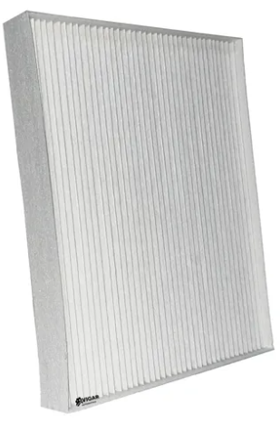 IMAGEN REFERENCIAL: |  | (Manifestar aceptación y aclarar de ser necesario)
18.2 | ESPECIFICACIONES: - Filtro de Aire para equipo de aire acondicionado de presición , modelo CCD181A de 60.000 BTU, Marca Stulz 100 % compatible. - Incluye su cambio o instalacion. |  | (Manifestar aceptación y aclarar de ser necesario)
18.3 | PLAZO DE ENTREGA La entrega del producto debe ser en un máximo de 15 días calendario a partir de la firma de contrato u orden de compra. |  | (Manifestar aceptación y aclarar de ser necesario)
 |  |  |  | PARA SER LLENADO POR LA C.S.B.P.
19 | CAPTURADOR DE VIDEO HDMI | 2 | A SER LLENADO POR EL PROPONENTE | CUMPLE | NO CUMPLE
19.1 | 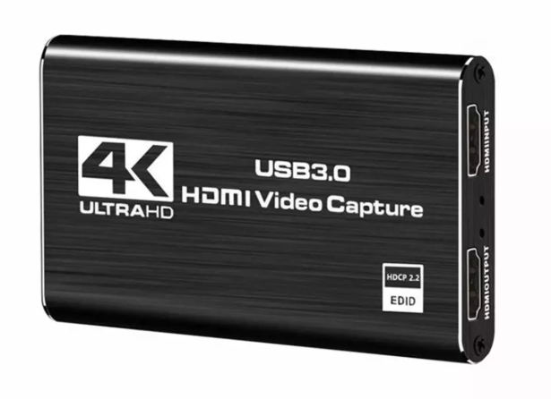 IMAGEN REFERENCIAL: |  | (Manifestar aceptación y aclarar de ser necesario)
19.2 | ESPECIFICACIONES: - Capturador de video USB3.0 - Captura en resoluciones HD/FHD/QuadHD/UHD - Salida paara video de monitoreo. - En caso de ser de tipo ACTIVO debe incluir fuente de poder. |  | (Manifestar aceptación y aclarar de ser necesario)
19.3 | PLAZO DE ENTREGA La entrega del producto debe ser en un máximo de 15 días calendario a partir de la firma de contrato u orden de compra. |  | (Manifestar aceptación y aclarar de ser necesario)
 |  |  |  | PARA SER LLENADO POR LA C.S.B.P.
20 | SOPORTE PARA MONITORES | 6 | A SER LLENADO POR EL PROPONENTE | CUMPLE | NO CUMPLE
20.1 | 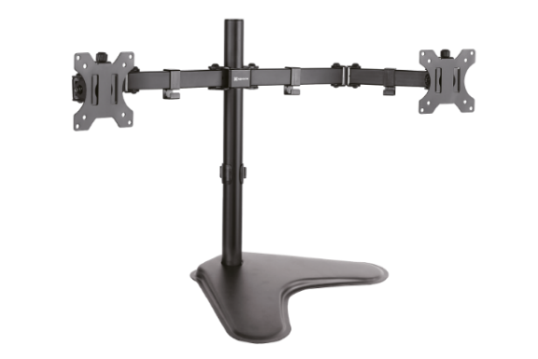 IMAGEN REFERENCIAL: |  | (Manifestar aceptación y aclarar de ser necesario)
20.2 | ESPECIFICACIONES: - Soporte de doble brazo para hasta dos monitores. - Pintura negra electrostática. - Sujetadores o cableconducto en el cuerpo del brazo. - Soporte de monitores de hasta 32pulgadas por brazo. - Montaje de sobre mesa o con abrazadera de fijación. |  | (Manifestar aceptación y aclarar de ser necesario)
20.3 | PLAZO DE ENTREGA La entrega del producto debe ser en un máximo de 15 días calendario a partir de la firma de contrato u orden de compra. |  | (Manifestar aceptación y aclarar de ser necesario)
 |  |  |  | PARA SER LLENADO POR LA C.S.B.P.
21 | SOPORTE DE PIE PARA TELEVISOR | 1 | A SER LLENADO POR EL PROPONENTE | CUMPLE | NO CUMPLE
21.1 | 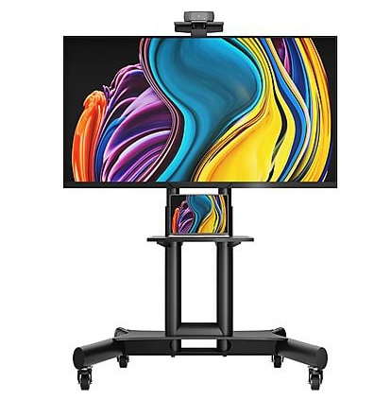 IMAGEN REFERENCIAL: |  | (Manifestar aceptación y aclarar de ser necesario)
21.2 | ESPECIFICACIONES: - Soporte para televisor de 40 a 100 pulgadas o superior. - Ruedas de alto tráfico con bloquedaor anti movimiento. - Bandeja para cpu y pandeja superior para cámara. - Pintura electrostática negra con sujetadores o calbleconducto para las instalaciones. - Herramientas y manuales para su armado. |  | (Manifestar aceptación y aclarar de ser necesario)
21.3 | PLAZO DE ENTREGA La entrega del producto debe ser en un máximo de 15 días calendario a partir de la firma de contrato u orden de compra. |  | (Manifestar aceptación y aclarar de ser necesario)
 |  |  |  | PARA SER LLENADO POR LA C.S.B.P.
22 | FUENTE DE PODER PARA ALL IN ONE | 1 | A SER LLENADO POR EL PROPONENTE | CUMPLE | NO CUMPLE
22.1 | 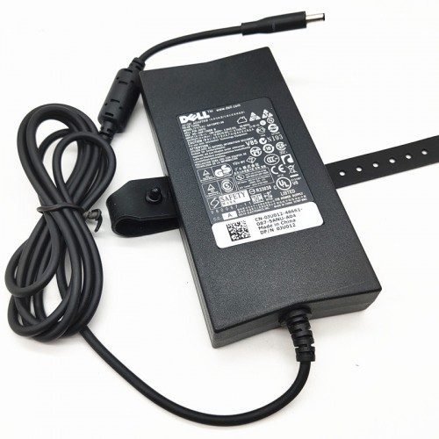 IMAGEN REFERENCIAL: |  | (Manifestar aceptación y aclarar de ser necesario)
22.2 | ESPECIFICACIONES: - Modelo LA130PM190 para pc All In One DELL OptiPlex 3280 AIO Series. - Fuente de poder de 19.5 V 6.7A 130W. - Fuente Original DELL - Debe incluir cable de alimentacion con enchufe NEMA 5-15 |  | (Manifestar aceptación y aclarar de ser necesario)
22.3 | PLAZO DE ENTREGA La entrega del producto debe ser en un máximo de 15 días calendario a partir de la firma de contrato u orden de compra. |  | (Manifestar aceptación y aclarar de ser necesario)
 |  |  |  | PARA SER LLENADO POR LA C.S.B.P.
23 | MEMORIA RAM DE 32 GIGAS PARA SERVIDOR | 1 | A SER LLENADO POR EL PROPONENTE | CUMPLE | NO CUMPLE
23.1 | IMAGEN REFERENCIAL: |  | (Manifestar aceptación y aclarar de ser necesario)
23.2 | ESPECIFICACIONES: Dell Memory Upgrade - 32GB - 2Rx8 DDR5 RDIMM 4800MHz Capacidad de Almacenamiento: 32 GB Cantidad de Módulos: 1 x 32 GB Tecnología de Memoria: DDR5 SDRAM Velocidad de Memoria: 4800 MHz Factor de Forma: RDIMM de 288 pines Rango (Rank): Dual Rank 2Rx8 Latencia CAS: CL40 Voltaje: 1.1 V |  | (Manifestar aceptación y aclarar de ser necesario)
23.3 | PARNER DEL PROVEEDOR El proveedor debera ser Partner de dell Adjutar Certificado |  | (Manifestar aceptación y aclarar de ser necesario)
23.4 | GARANTIA La memoria tiene que tener un año de garantia o superior |  | (Manifestar aceptación y aclarar de ser necesario)
23.4 | PLAZO DE ENTREGA La entrega del producto debe ser en un máximo de 45 días calendario a partir de la firma de contrato u orden de compra. |  | (Manifestar aceptación y aclarar de ser necesario)

